타부서 권한 신청
화면명 |  | 예산 변경 신청서 | 화면영문명 | ReqChangeCostBudget
화면URL |  | http://ekp.smiledev.net/eNovator/GSWF/WebPage/ApprovalForms/ApprovalFormCtrl.aspx?formLang=&rqPage=&formID=318&FormFileName=/Storage/GSWF/eNovForms/ko/ReqChangeCostBudget_005.htm&originpid=&adjunctDeptCd=
진입경로 |  | 전자결재 > 결재문서작성 > 재무 > 예산 변경 신청서
화면설명 |  | 예산 변경 신청서를 작성 할 수 있는 화면

1
2
3
4
5
6
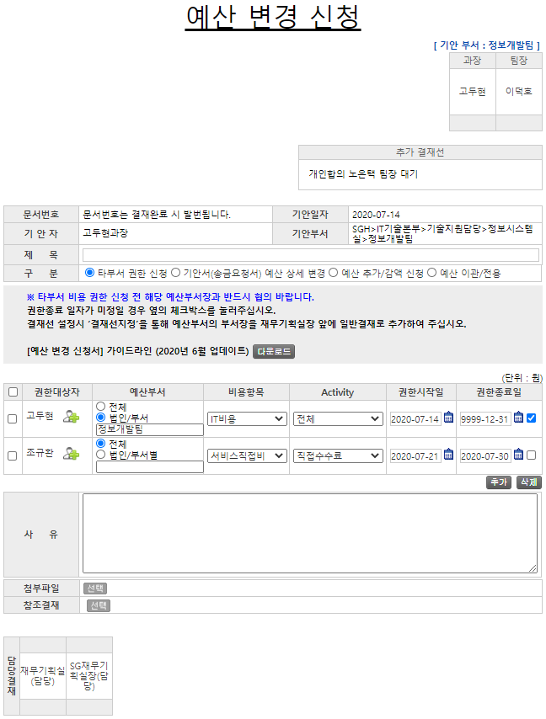

주요 기능정의
 | 기능명 | 기능설명 |  |  | 함수명
1 | 구분 | 예산 변경 신청 구분 선택 |  |  | fnCheckRadio
2 | 권한대상자 | 타부서 비용에 대한 권한 대상자 선택 |  |  | _FORM_fnOpenAddressWindowNew
3 | 예산부서 | 권한을 위임 받을 타부서 선택 |  |  | fnCheckRadio
4 | 비용항목 | 예산부서에 대한 비용항목 |  |  | fnSelectBudgetCode
5 | Activity | 비용항목에 대한 Activity
6 | 권한종료일 | CheckBox 선택 시 권한 종료일 무기한 연장 |  |  | ChangeDate
주요 메소드 정의
호출Controller |  | 메소드명 | 메소드 설명
4, 5 | AssetsApply_Ajax.aspx.cs | GetActivityCode | 선택된 비용항목에 대한 Activity 정보 가져오기 |  |  | mode : GetActivityCode | EKP_WORKFLOW | USP_LEGACY_ACTIVITY_SELECT
추가사항(기타 사항을 자유롭게 기재)
1. formID : 318

기안서(송금요청서)
화면명 |  | 예산 변경 신청서 | 화면영문명 | ReqChangeCostBudget
화면URL |  | http://ekp.smiledev.net/eNovator/GSWF/WebPage/ApprovalForms/ApprovalFormCtrl.aspx?formLang=&rqPage=&formID=316&FormFileName=/Storage/GSWF/eNovForms/ko/ReqChangeCostBudget_005.htm&originpid=&adjunctDeptCd=
진입경로 |  | 전자결재 > 결재문서작성 > 재무 > 예산 변경 신청서
화면설명 |  | 예산 변경 신청서를 작성 할 수 있는 화면

1
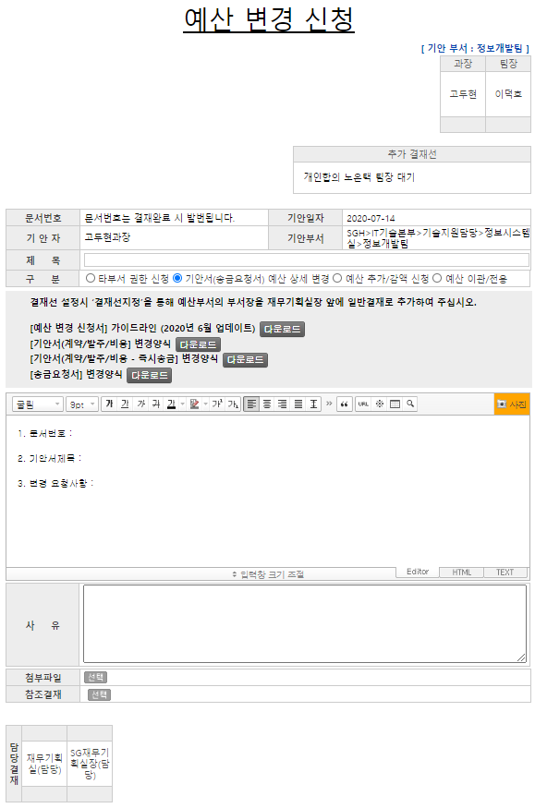
2
3
주요 기능정의
 | 기능명 | 기능설명 |  |  | 함수명
1 | 구분 | 예산 변경 신청 구분 선택 |  |  | fnCheckRadio
2 | 기안서 상세변경 | 기안된 기안서(송금요청서)에 대한 변경 요청사항 기입
3 | 사유 | 변경 요청 사유 기입
주요 메소드 정의
호출Controller |  | 메소드명 | 메소드 설명

추가사항(기타 사항을 자유롭게 기재)
1. formID : 316 - 에디터에 HTML 템플릿 추가

예산 추가_감액 신청
화면명 |  | 예산 변경 신청서 | 화면영문명 | ReqChangeCostBudget
화면URL |  | http://ekp.smiledev.net/eNovator/GSWF/WebPage/ApprovalForms/ApprovalFormCtrl.aspx?formLang=&rqPage=&formID=317&FormFileName=/Storage/GSWF/eNovForms/ko/ReqChangeCostBudget_005.htm&originpid=&adjunctDeptCd=
진입경로 |  | 전자결재 > 결재문서작성 > 재무 > 예산 변경 신청서
화면설명 |  | 예산 변경 신청서를 작성 할 수 있는 화면

2
3
1
4
5
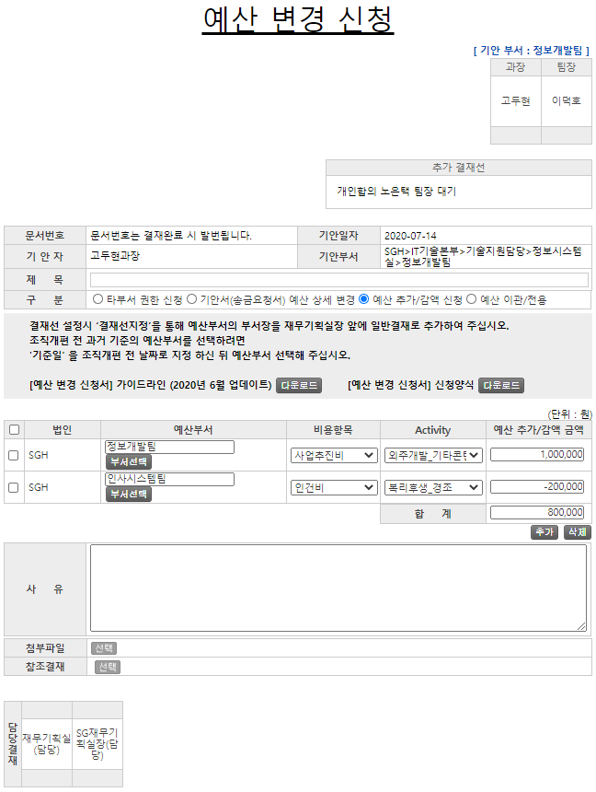

주요 기능정의
 | 기능명 | 기능설명 |  |  | 함수명
1 | 구분 | 예산 변경 신청 구분 선택 |  |  | fnCheckRadio
2 | 예산부서 | 권한을 위임 받을 타부서 선택 |  |  | fnCheckRadio
3 | 비용항목 | 예산부서에 대한 비용항목 |  |  | fnSelectBudgetCode
4 | Activity | 비용항목에 대한 Activity
5 | 예산 추가/감액 금액 | 추가/감액 금액 |  |  | fnCalculateSum; numberWithCommas
주요 메소드 정의
호출Controller |  | 메소드명 | 메소드 설명
3, 4 | AssetsApply_Ajax.aspx.cs | GetActivityCode | 선택된 비용항목에 대한 Activity 정보 가져오기 |  |  | mode : GetActivityCode | EKP_WORKFLOW | USP_LEGACY_ACTIVITY_SELECT
추가사항(기타 사항을 자유롭게 기재)
1. formID : 317

예산 이관_적용
화면명 |  | 예산 변경 신청서 | 화면영문명 | ReqChangeCostBudget
화면URL |  | http://ekp.smiledev.net/eNovator/GSWF/WebPage/ApprovalForms/ApprovalFormCtrl.aspx?formLang=&rqPage=&formID=319&FormFileName=/Storage/GSWF/eNovForms/ko/ReqChangeCostBudget_005.htm&originpid=&adjunctDeptCd=
진입경로 |  | 전자결재 > 결재문서작성 > 재무 > 예산 변경 신청서
화면설명 |  | 예산 변경 신청서를 작성 할 수 있는 화면

2
3
4
1
5
6
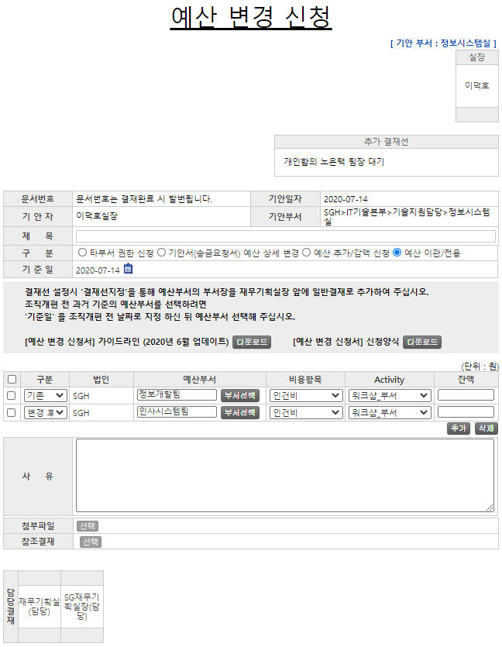

주요 기능정의
 | 기능명 | 기능설명 |  |  | 함수명
1 | 구분 | 예산 변경 신청 구분 선택 |  |  | fnCheckRadio
2 | (변경)구분 | 조직개편 전 후 기준의 예산부서 구분 |  |  | fnDisabledAmount
3 | 예산부서 | 권한을 위임 받을 타부서 선택 |  |  | fnCheckRadio
4 | 비용항목 | 예산부서에 대한 비용항목 |  |  | fnSelectBudgetCode
5 | Activity | 비용항목에 대한 Activity |  |  | fnSelectBudgetAmount
6 | 잔액 | 조직개편 전 후의 예산부서 잔액 |  |  | numberWithCommas
주요 메소드 정의
호출Controller |  | 메소드명 | 메소드 설명
2, 5 | AssetsApply_Ajax.aspx.cs | GetActivityAmount | 선택된 조직개편 전 후에 대한 Activity 관련 잔액 정보 가져오기 |  |  | mode : GetActivityAmount | EKP_WORKFLOW | USP_LEGACY_ACTIVITY_AMOUNT_SELECT
4, 5 | AssetsApply_Ajax.aspx.cs | GetActivityCode | 선택된 비용항목에 대한 Activity 정보 가져오기 |  |  | mode : GetActivityCode | EKP_WORKFLOW | USP_LEGACY_ACTIVITY_SELECT
추가사항(기타 사항을 자유롭게 기재)
1. formID : 319

